2020_01_data
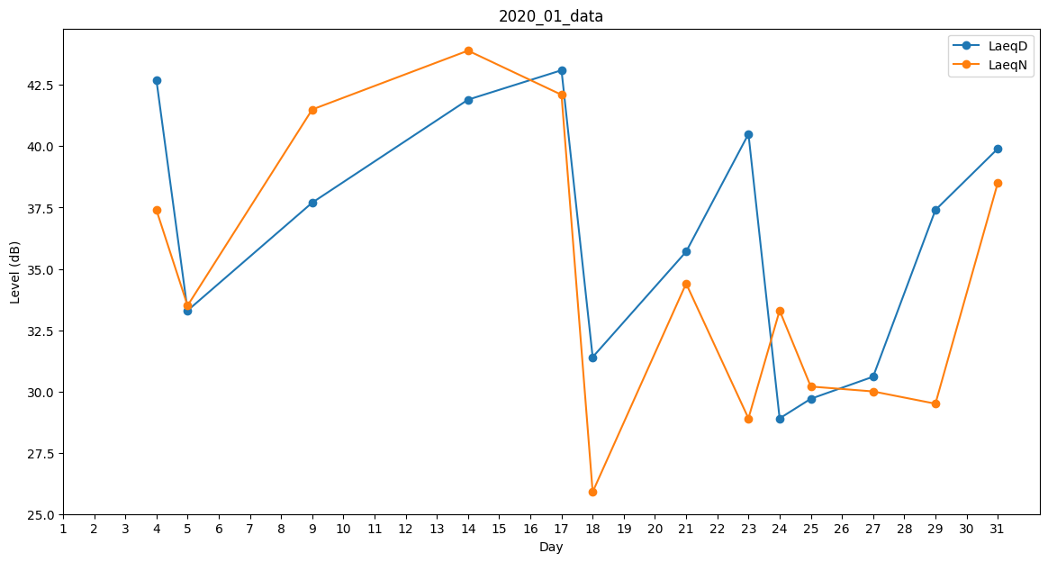
Day | LaeqD | LaeqN
1 | 0 | 0
2 | 28.8 | 0
3 | 0 | 36.6
4 | 42.7 | 37.4
5 | 33.3 | 33.5
6 | 0 | 0
7 | 0 | 30.3
8 | 25.9 | 0
9 | 37.7 | 41.5
10 | 32.2 | 0
11 | 0 | 33.4
12 | 28.8 | 0
13 | 0 | 0
14 | 41.9 | 43.9
15 | 42.9 | 0
16 | 0 | 0
17 | 43.1 | 42.1
18 | 31.4 | 25.9
19 | 0 | 30.4
20 | 32.5 | 0
21 | 35.7 | 34.4
22 | 39.8 | 0
23 | 40.5 | 28.9
24 | 28.9 | 33.3
25 | 29.7 | 30.2
26 | 0 | 32.5
27 | 30.6 | 30
28 | 44.1 | 0
29 | 37.4 | 29.5
30 | 30.6 | 0
31 | 39.9 | 38.5

